TDSheet
ЛИКВИДАЦИЯ! Бренд FOX (Израиль) ЖЕНСКИЙ ассортимент. |  |  |  |  |  |  |  |  |  |  |  |  |  | 39,500.00
Наименование | Артикул | Торговая марка | Страна | Цвет | Размер | Размер RU | Состав | Фото | Ссылка на сайте | Штрихкод | Цена за шт, руб. | Скидка, % | Кол-во | Сумма, руб.
блузка длинный рукав женская | LS17-3803B (обр.) | FOX (Израиль) | Индия | Белый | P |  | 100% Вискоза | 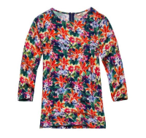 | https://housestyle.ru/upload/images/LS17-3803B (%d0%be%d0%b1%d1%80.).jpg | 2200001176614 | 1,070.00 | 200 | 1 | 200.00
Блузка женская | LW18-3700(обр.) | FOX (Израиль) |  | <> | NO SIZE |  |  | 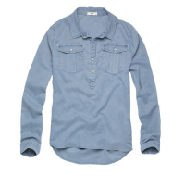 | https://housestyle.ru/upload/images/LW18-3700(%d0%be%d0%b1%d1%80.).jpg | 2200001259980 | 950.00 | 300 | 1 | 300.00
Блузка женская | LW18-3800(обр.) | FOX (Израиль) |  | <> | NO SIZE |  |  | 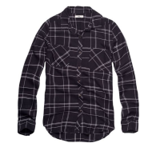 | https://housestyle.ru/upload/images/LW18-3800(%d0%be%d0%b1%d1%80.).jpg | 2200001261754 | 750.00 | 300 | 7 | 2,100.00
Блузка женская | LW18-3801(обр.) | FOX (Израиль) |  | <> | NO SIZE |  |  | 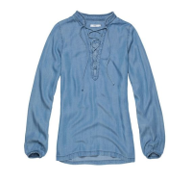 | https://housestyle.ru/upload/images/LW18-3801(%d0%be%d0%b1%d1%80.).jpg | 2200001261518 | 1,070.00 | 300 | 1 | 300.00
Брюки женские | LW18-6200(обр.) | FOX (Израиль) |  | <> | NO SIZE |  |  | 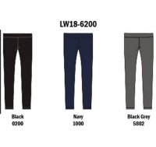 | https://housestyle.ru/upload/images/LW18-6200(%d0%be%d0%b1%d1%80.).jpg | 2200001260702 | 450.00 | 300 | 2 | 600.00
Брюки женские | LW18-6202(обр.) | FOX (Израиль) |  | <> | NO SIZE |  |  | 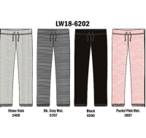 | https://housestyle.ru/upload/images/LW18-6202(%d0%be%d0%b1%d1%80.).jpg | 2200001260719 | 750.00 | 300 | 1 | 300.00
Брюки женские | LW18-6203(обр.) | FOX (Израиль) |  | <> | NO SIZE |  |  | 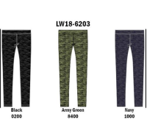 | https://housestyle.ru/upload/images/LW18-6203(%d0%be%d0%b1%d1%80.).jpg | 2200001260726 | 480.00 | 300 | 2 | 600.00
Брюки женские | LW18-6204(обр.) | FOX (Израиль) |  | <> | NO SIZE |  |  | 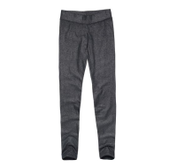 | https://housestyle.ru/upload/images/LW18-6204(%d0%be%d0%b1%d1%80.).jpg | 2200001261563 | 545.00 | 300 | 2 | 600.00
Брюки женские | LW18-6301(обр.) | FOX (Израиль) |  | <> | NO SIZE |  |  | 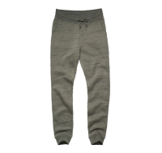 | https://housestyle.ru/upload/images/LW18-6301(%d0%be%d0%b1%d1%80.).jpg | 2200001260740 | 790.00 | 300 | 1 | 300.00
Брюки женские | LW18-6303(обр.) | FOX (Израиль) |  | <> | NO SIZE |  |  | 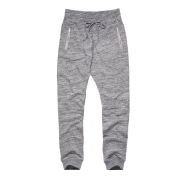 | https://housestyle.ru/upload/images/LW18-6303(%d0%be%d0%b1%d1%80.).jpg | 2200001261792 | 870.00 | 300 | 1 | 300.00
Брюки женские | LW18-6305(обр.) | FOX (Израиль) |  | <> | NO SIZE |  |  | 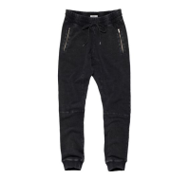 | https://housestyle.ru/upload/images/LW18-6305(%d0%be%d0%b1%d1%80.).jpg | 2200001260122 | 1,090.00 | 300 | 1 | 300.00
Брюки женские | LW18-6307(обр.) | FOX (Израиль) |  | <> | NO SIZE |  |  | 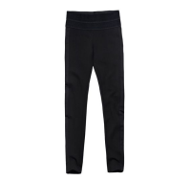 | https://housestyle.ru/upload/images/LW18-6307(%d0%be%d0%b1%d1%80.).jpg | 2200001261228 | 770.00 | 300 | 1 | 300.00
Брюки женские | LW18-6700(обр.) | FOX (Израиль) |  | <> | NO SIZE |  |  | 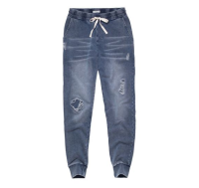 | https://housestyle.ru/upload/images/LW18-6700(%d0%be%d0%b1%d1%80.).jpg | 2200001260139 | 1,240.00 | 300 | 1 | 300.00
Брюки женские | LW18-6701B(обр.) | FOX (Израиль) |  | <> | NO SIZE |  |  | 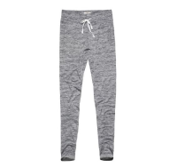 | https://housestyle.ru/upload/images/LW18-6701B(%d0%be%d0%b1%d1%80.).jpg | 2200001261815 | 850.00 | 300 | 1 | 300.00
Брюки женские | LW18-7801(обр.) | FOX (Израиль) |  | <> | NO SIZE |  |  | 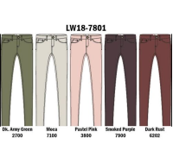 | https://housestyle.ru/upload/images/LW18-7801(%d0%be%d0%b1%d1%80.).jpg | 2200001260146 | 930.00 | 300 | 1 | 300.00
Брюки женские | LW18-7801B(обр.) | FOX (Израиль) |  | <> | NO SIZE |  |  | 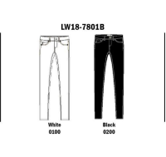 | https://housestyle.ru/upload/images/LW18-7801B(%d0%be%d0%b1%d1%80.).jpg | 2200001262072 | 930.00 | 300 | 1 | 300.00
Брюки женские | LW18-7803(обр.) | FOX (Израиль) |  | <> | NO SIZE |  |  | 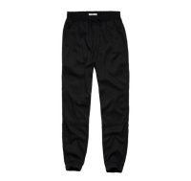 | https://housestyle.ru/upload/images/LW18-7803(%d0%be%d0%b1%d1%80.).jpg | 2200001260153 | 990.00 | 300 | 1 | 300.00
Брюки женские | LW18-7804(обр.) | FOX (Израиль) |  | <> | NO SIZE |  |  | 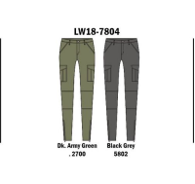 | https://housestyle.ru/upload/images/LW18-7804(%d0%be%d0%b1%d1%80.).jpg | 2200001260160 | 990.00 | 300 | 1 | 300.00
Брюки женские | LW18-8713(обр.) | FOX (Израиль) |  | <> | NO SIZE |  |  | 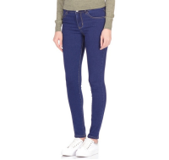 | https://housestyle.ru/upload/images/LW18-8713(%d0%be%d0%b1%d1%80.).jpg | 2200001261242 | 770.00 | 300 | 1 | 300.00
Брюки женские | LW18-8802(обр.) | FOX (Израиль) |  | <> | NO SIZE |  |  | 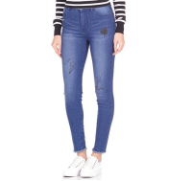 | https://housestyle.ru/upload/images/LW18-8802(%d0%be%d0%b1%d1%80.).jpg | 2200001261822 | 1,000.00 | 300 | 1 | 300.00
Бюстгальтер женский | LW18-2300(обр.) | FOX (Израиль) |  | <> | NO SIZE |  |  | 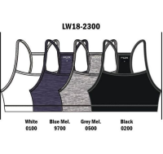 | https://housestyle.ru/upload/images/LW18-2300(%d0%be%d0%b1%d1%80.).jpg | 2200001260580 | 295.00 | 300 | 1 | 300.00
Бюстгальтер женский | LW18-2301(обр.) | FOX (Израиль) |  | <> | NO SIZE |  |  | 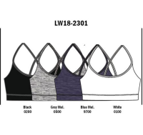 | https://housestyle.ru/upload/images/LW18-2301(%d0%be%d0%b1%d1%80.).jpg | 2200001260597 | 295.00 | 100 | 1 | 100.00
Джинсы женские | LW18-8703(обр.) | FOX (Израиль) |  | <> | NO SIZE |  |  | 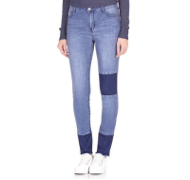 | https://housestyle.ru/upload/images/LW18-8703(%d0%be%d0%b1%d1%80.).jpg | 2200001261570 | 990.00 | 300 | 1 | 300.00
Жакет женский | LW18-5703(обр.) | FOX (Израиль) |  | <> | NO SIZE |  |  | 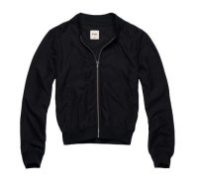 | https://housestyle.ru/upload/images/LW18-5703(%d0%be%d0%b1%d1%80.).jpg | 2200001260672 | 1,295.00 | 300 | 1 | 300.00
Кардиган женский | LW18-4201(обр.) | FOX (Израиль) |  | <> | NO SIZE |  |  | 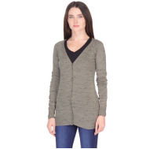 | https://housestyle.ru/upload/images/LW18-4201(%d0%be%d0%b1%d1%80.).jpg | 2200001261549 | 745.00 | 300 | 1 | 300.00
Куртка женская | LW18-5212(обр.) | FOX (Израиль) |  | <> | NO SIZE |  |  | 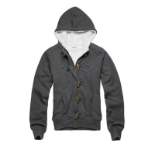 | https://housestyle.ru/upload/images/LW18-5212(%d0%be%d0%b1%d1%80.).jpg | 2200001260474 | 1,475.00 | 300 | 3 | 900.00
Куртка женская | LW18-5304(обр.) | FOX (Израиль) |  | <> | NO SIZE |  |  | 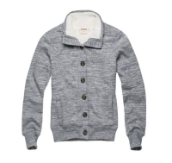 | https://housestyle.ru/upload/images/LW18-5304(%d0%be%d0%b1%d1%80.).jpg | 2200001260665 | 1,375.00 | 300 | 1 | 300.00
Куртка женская | LW18-5701(обр.) | FOX (Израиль) |  | <> | NO SIZE |  |  | 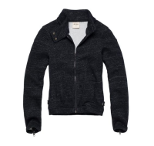 | https://housestyle.ru/upload/images/LW18-5701(%d0%be%d0%b1%d1%80.).jpg | 2200001260108 | 1,245.00 | 300 | 3 | 900.00
Куртка женская | LW18-5800(обр.) | FOX (Израиль) |  | <> | NO SIZE |  |  | 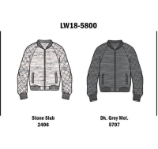 | https://housestyle.ru/upload/images/LW18-5800(%d0%be%d0%b1%d1%80.).jpg | 2200001260689 | 1,095.00 | 300 | 1 | 300.00
майка женская | LS17-1126C (обр.) | FOX (Израиль) | Бангладеш | Черный | P |  | 100% Хлопок |  | https://housestyle.ru/upload/images/LS17-1126C (%d0%be%d0%b1%d1%80.).jpg | 2200001176645 | 685.00 | 100 | 1 | 100.00
Майка женская | LW18-2302(обр.) | FOX (Израиль) |  | <> | NO SIZE |  |  | 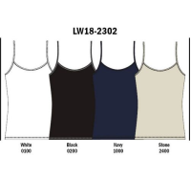 | https://housestyle.ru/upload/images/LW18-2302(%d0%be%d0%b1%d1%80.).jpg | 2200001259973 | 295.00 | 100 | 1 | 100.00
Майка женская | LW18-2303(обр.) | FOX (Израиль) |  | <> | NO SIZE |  |  | 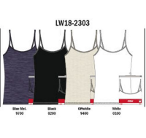 | https://housestyle.ru/upload/images/LW18-2303(%d0%be%d0%b1%d1%80.).jpg | 2200001260603 | 210.00 | 100 | 1 | 100.00
Платье женское | LS17-1207B (обр.) | FOX (Израиль) | Китай | Черный | P |  | 65% Полиэстер 35% Вискоза | 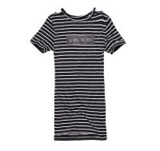 | https://housestyle.ru/upload/images/LS17-1207B (%d0%be%d0%b1%d1%80.).jpg | 2200001176553 | 625.00 | 300 | 1 | 300.00
Платье женское | LW18-9700(обр.) | FOX (Израиль) |  | <> | NO SIZE |  |  | 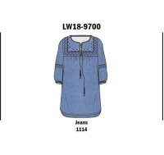 | https://housestyle.ru/upload/images/LW18-9700(%d0%be%d0%b1%d1%80.).jpg | 2200001261839 | 1,295.00 | 300 | 1 | 300.00
Платье женское | LW18-9701B(обр.) | FOX (Израиль) |  | <> | NO SIZE |  |  | 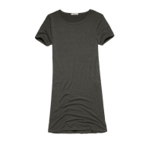 | https://housestyle.ru/upload/images/LW18-9701B(%d0%be%d0%b1%d1%80.).jpg | 2200001260191 | 675.00 | 300 | 1 | 300.00
Платье женское | LW18-9701C(обр.) | FOX (Израиль) |  | <> | NO SIZE |  |  | 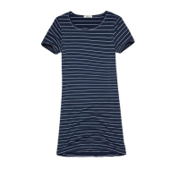 | https://housestyle.ru/upload/images/LW18-9701C(%d0%be%d0%b1%d1%80.).jpg | 2200001260788 | 675.00 | 300 | 2 | 600.00
Платье женское | LW18-9702B(обр.) | FOX (Израиль) |  | <> | NO SIZE |  |  | 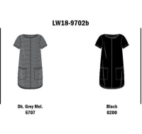 | https://housestyle.ru/upload/images/LW18-9702B(%d0%be%d0%b1%d1%80.).jpg | 2200001260207 | 820.00 | 300 | 2 | 600.00
Платье женское | LW18-9800(обр.) | FOX (Израиль) |  | <> | NO SIZE |  |  | 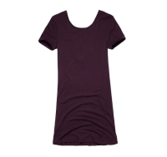 | https://housestyle.ru/upload/images/LW18-9800(%d0%be%d0%b1%d1%80.).jpg | 2200001260214 | 840.00 | 300 | 1 | 300.00
Платье женское | LW18-9803(обр.) | FOX (Израиль) |  | <> | NO SIZE |  |  | 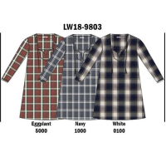 | https://housestyle.ru/upload/images/LW18-9803(%d0%be%d0%b1%d1%80.).jpg | 2200001262089 | 1,020.00 | 300 | 3 | 900.00
Платье женское | LW18-9804(обр.) | FOX (Израиль) |  | <> | NO SIZE |  |  | 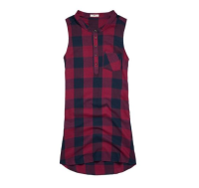 | https://housestyle.ru/upload/images/LW18-9804(%d0%be%d0%b1%d1%80.).jpg | 2200001261846 | 765.00 | 300 | 3 | 900.00
Платье женское | LW18-9805(обр.) | FOX (Израиль) |  | <> | NO SIZE |  |  | 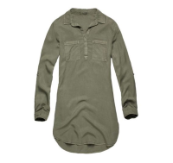 | https://housestyle.ru/upload/images/LW18-9805(%d0%be%d0%b1%d1%80.).jpg | 2200001260221 | 1,345.00 | 300 | 1 | 300.00
Платье женское | LW18-9806(обр.) | FOX (Израиль) |  | <> | NO SIZE |  |  | 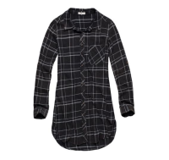 | https://housestyle.ru/upload/images/LW18-9806(%d0%be%d0%b1%d1%80.).jpg | 2200001261853 | 1,050.00 | 300 | 5 | 1,500.00
Платье женское | LW18-9807(обр.) | FOX (Израиль) |  | <> | NO SIZE |  |  | 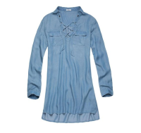 | https://housestyle.ru/upload/images/LW18-9807(%d0%be%d0%b1%d1%80.).jpg | 2200001260795 | 1,050.00 | 300 | 1 | 300.00
Платье женское | LW18-9812(обр.) | FOX (Израиль) |  | <> | NO SIZE |  |  | 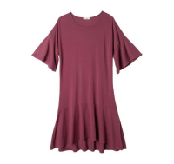 | https://housestyle.ru/upload/images/LW18-9812(%d0%be%d0%b1%d1%80.).jpg | 2200001261259 | 860.00 | 300 | 1 | 300.00
Платье женское | LW18-9812C(обр.) | FOX (Израиль) |  | <> | NO SIZE |  |  | 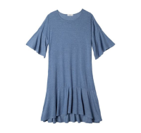 | https://housestyle.ru/upload/images/LW18-9812C(%d0%be%d0%b1%d1%80.).jpg | 2200001261266 | 650.00 | 300 | 1 | 300.00
Платье женское | LW18-9814(обр.) | FOX (Израиль) |  | <> | NO SIZE |  |  | 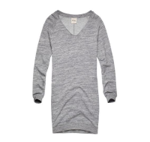 | https://housestyle.ru/upload/images/LW18-9814(%d0%be%d0%b1%d1%80.).jpg | 2200001260238 | 1,050.00 | 300 | 4 | 1,200.00
Рубашка без рукавов женская | LS17-3100B (обр.) | FOX (Израиль) | Индия | Красный | P |  | Вискоза 100% | 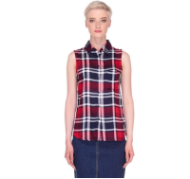 | https://housestyle.ru/upload/images/LS17-3100B (%d0%be%d0%b1%d1%80.).jpg | 2200001176751 | 680.00 | 200 | 1 | 200.00
рубашка длинный рукав женская | LS17-3708С (обр.) | FOX (Израиль) | Индия | Белый | P |  | 55% Хлопок 45% Полиэстер |  | https://housestyle.ru/upload/images/LS17-3708%d0%a1 (%d0%be%d0%b1%d1%80.).jpg | 2200001176607 | 970.00 | 300 | 1 | 300.00
Толстовка женская | LW18-1800E(обр.) | FOX (Израиль) |  | <> | NO SIZE |  |  | 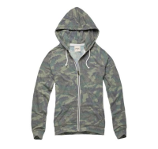 | https://housestyle.ru/upload/images/LW18-1800E(%d0%be%d0%b1%d1%80.).jpg | 2200001259959 | 790.00 | 300 | 3 | 900.00
Толстовка женская | LW18-4300B(обр.) | FOX (Израиль) |  | <> | NO SIZE |  |  | 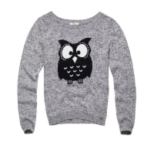 | https://housestyle.ru/upload/images/LW18-4300B(%d0%be%d0%b1%d1%80.).jpg | 2200001260009 | 915.00 | 300 | 5 | 1,500.00
Толстовка женская | LW18-4302(обр.) | FOX (Израиль) |  | <> | NO SIZE |  |  | 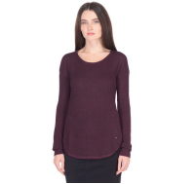 | https://housestyle.ru/upload/images/LW18-4302(%d0%be%d0%b1%d1%80.).jpg | 2200001260016 | 1,000.00 | 300 | 3 | 900.00
Толстовка женская | LW18-4303(обр.) | FOX (Израиль) |  | <> | NO SIZE |  |  | 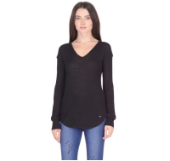 | https://housestyle.ru/upload/images/LW18-4303(%d0%be%d0%b1%d1%80.).jpg | 2200001260023 | 910.00 | 300 | 1 | 300.00
Толстовка женская | LW18-4305(обр.) | FOX (Израиль) |  | <> | NO SIZE |  |  |  | https://housestyle.ru/upload/images/LW18-4305(%d0%be%d0%b1%d1%80.).jpg | 2200001260030 | 840.00 | 300 | 2 | 600.00
Толстовка женская | LW18-4305B(обр.) | FOX (Израиль) |  | <> | NO SIZE |  |  |  | https://housestyle.ru/upload/images/LW18-4305B(%d0%be%d0%b1%d1%80.).jpg | 2200001260047 | 830.00 | 300 | 1 | 300.00
Толстовка женская | LW18-4306(обр.) | FOX (Израиль) |  | <> | NO SIZE |  |  |  | https://housestyle.ru/upload/images/LW18-4306(%d0%be%d0%b1%d1%80.).jpg | 2200001261761 | 850.00 | 300 | 6 | 1,800.00
Толстовка женская | LW18-4312(обр.) | FOX (Израиль) |  | <> | NO SIZE |  |  |  | https://housestyle.ru/upload/images/LW18-4312(%d0%be%d0%b1%d1%80.).jpg | 2200001260054 | 1,215.00 | 300 | 3 | 900.00
Толстовка женская | LW18-5204(обр.) | FOX (Израиль) |  | <> | NO SIZE |  |  |  | https://housestyle.ru/upload/images/LW18-5204(%d0%be%d0%b1%d1%80.).jpg | 2200001261556 | 770.00 | 300 | 2 | 600.00
Толстовка женская | LW18-5206(обр.) | FOX (Израиль) |  | <> | NO SIZE |  |  |  | https://housestyle.ru/upload/images/LW18-5206(%d0%be%d0%b1%d1%80.).jpg | 2200001261198 | 770.00 | 300 | 1 | 300.00
Толстовка женская | LW18-5207(обр.) | FOX (Израиль) |  | <> | NO SIZE |  |  |  | https://housestyle.ru/upload/images/LW18-5207(%d0%be%d0%b1%d1%80.).jpg | 2200001261204 | 850.00 | 300 | 1 | 300.00
Толстовка женская | LW18-5207B(обр.) | FOX (Израиль) |  | <> | NO SIZE |  |  |  | https://housestyle.ru/upload/images/LW18-5207B(%d0%be%d0%b1%d1%80.).jpg | 2200001260061 | 850.00 | 300 | 1 | 300.00
Толстовка женская | LW18-5208(обр.) | FOX (Израиль) |  | <> | NO SIZE |  |  |  | https://housestyle.ru/upload/images/LW18-5208(%d0%be%d0%b1%d1%80.).jpg | 2200001261211 | 1,050.00 | 300 | 1 | 300.00
Толстовка женская | LW18-5209B(обр.) | FOX (Израиль) |  | <> | NO SIZE |  |  |  | https://housestyle.ru/upload/images/LW18-5209B(%d0%be%d0%b1%d1%80.).jpg | 2200001261778 | 1,000.00 | 300 | 1 | 300.00
Толстовка женская | LW18-5209C(обр.) | FOX (Израиль) |  | <> | NO SIZE |  |  |  | https://housestyle.ru/upload/images/LW18-5209C(%d0%be%d0%b1%d1%80.).jpg | 2200001261785 | 1,000.00 | 300 | 4 | 1,200.00
Толстовка женская | LW18-5210(обр.) | FOX (Израиль) |  | <> | NO SIZE |  |  |  | https://housestyle.ru/upload/images/LW18-5210(%d0%be%d0%b1%d1%80.).jpg | 2200001260641 | 1,125.00 | 300 | 1 | 300.00
Толстовка женская | LW18-5305(обр.) | FOX (Израиль) |  | <> | NO SIZE |  |  |  | https://housestyle.ru/upload/images/LW18-5305(%d0%be%d0%b1%d1%80.).jpg | 2200001260078 | 615.00 | 300 | 1 | 300.00
Толстовка женская | LW18-5305B(обр.) | FOX (Израиль) |  | <> | NO SIZE |  |  |  | https://housestyle.ru/upload/images/LW18-5305B(%d0%be%d0%b1%d1%80.).jpg | 2200001260085 | 615.00 | 300 | 1 | 300.00
Трусы женские | LW18-0400(обр.) | FOX (Израиль) |  | <> | NO SIZE |  |  |  | https://housestyle.ru/upload/images/LW18-0400(%d0%be%d0%b1%d1%80.).jpg | 2200001261426 | 280.00 | 100 | 2 | 200.00
Трусы женские | LW18-0401(обр.) | FOX (Израиль) |  | <> | NO SIZE |  |  |  | https://housestyle.ru/upload/images/LW18-0401(%d0%be%d0%b1%d1%80.).jpg | 2200001261433 | 290.00 | 100 | 2 | 200.00
Трусы женские | LW18-0404(обр.) | FOX (Израиль) |  | <> | NO SIZE |  |  |  | https://housestyle.ru/upload/images/LW18-0404(%d0%be%d0%b1%d1%80.).jpg | 2200001261440 | 280.00 | 100 | 2 | 200.00
Футболка длинный рукав женская | LW18-1600B(обр.) | FOX (Израиль) |  | <> | NO SIZE |  |  |  | https://housestyle.ru/upload/images/LW18-1600B(%d0%be%d0%b1%d1%80.).jpg | 2200001260511 | 350.00 | 300 | 1 | 300.00
Футболка длинный рукав женская | LW18-1600C(обр.) | FOX (Израиль) |  | <> | NO SIZE |  |  |  | https://housestyle.ru/upload/images/LW18-1600C(%d0%be%d0%b1%d1%80.).jpg | 2200001260528 | 370.00 | 300 | 1 | 300.00
Футболка длинный рукав женская | LW18-1600D(обр.) | FOX (Израиль) |  | <> | NO SIZE |  |  |  | https://housestyle.ru/upload/images/LW18-1600D(%d0%be%d0%b1%d1%80.).jpg | 2200001260535 | 300.00 | 300 | 1 | 300.00
Футболка длинный рукав женская | LW18-1601(обр.) | FOX (Израиль) |  | <> | NO SIZE |  |  |  | https://housestyle.ru/upload/images/LW18-1601(%d0%be%d0%b1%d1%80.).jpg | 2200001260542 | 350.00 | 300 | 1 | 300.00
Футболка длинный рукав женская | LW18-1601B(обр.) | FOX (Израиль) |  | <> | NO SIZE |  |  |  | https://housestyle.ru/upload/images/LW18-1601B(%d0%be%d0%b1%d1%80.).jpg | 2200001260559 | 350.00 | 300 | 1 | 300.00
Футболка длинный рукав женская | LW18-1601C(обр.) | FOX (Израиль) |  | <> | NO SIZE |  |  |  | https://housestyle.ru/upload/images/LW18-1601C(%d0%be%d0%b1%d1%80.).jpg | 2200001261129 | 370.00 | 300 | 1 | 300.00
Футболка длинный рукав женская | LW18-1601D(обр.) | FOX (Израиль) |  | <> | NO SIZE |  |  |  | https://housestyle.ru/upload/images/LW18-1601D(%d0%be%d0%b1%d1%80.).jpg | 2200001260566 | 350.00 | 300 | 1 | 300.00
Футболка длинный рукав женская | LW18-1601E(обр.) | FOX (Израиль) |  | <> | NO SIZE |  |  |  | https://housestyle.ru/upload/images/LW18-1601E(%d0%be%d0%b1%d1%80.).jpg | 2200001261747 | 410.00 | 300 | 1 | 300.00
Футболка длинный рукав женская | LW18-1803(обр.) | FOX (Израиль) |  | <> | NO SIZE |  |  |  | https://housestyle.ru/upload/images/LW18-1803(%d0%be%d0%b1%d1%80.).jpg | 2200001259966 | 510.00 | 300 | 1 | 300.00
Футболка длинный рукав женская | LW18-1804(обр.) | FOX (Израиль) |  | <> | NO SIZE |  |  |  | https://housestyle.ru/upload/images/LW18-1804(%d0%be%d0%b1%d1%80.).jpg | 2200001262065 | 340.00 | 300 | 1 | 300.00
Футболка женская | LW18-1203(обр.) | FOX (Израиль) |  | <> | NO SIZE |  |  |  | https://housestyle.ru/upload/images/LW18-1203(%d0%be%d0%b1%d1%80.).jpg | 2200001261716 | 550.00 | 300 | 2 | 600.00
Футболка короткий рукав женская | LW18-1204(обр.) | FOX (Израиль) |  | <> | NO SIZE |  |  |  | https://housestyle.ru/upload/images/LW18-1204(%d0%be%d0%b1%d1%80.).jpg | 2200001261105 | 475.00 | 300 | 1 | 300.00
Футболка короткий рукав женская | LW18-1300E(обр.) | FOX (Израиль) |  | <> | NO SIZE |  |  |  | https://housestyle.ru/upload/images/LW18-1300E(%d0%be%d0%b1%d1%80.).jpg | 2200001259942 | 390.00 | 300 | 1 | 300.00
Футболка короткий рукав женская | LW18-1301(обр.) | FOX (Израиль) |  | <> | NO SIZE |  |  |  | https://housestyle.ru/upload/images/LW18-1301(%d0%be%d0%b1%d1%80.).jpg | 2200001261112 | 410.00 | 300 | 2 | 600.00
Футболка короткий рукав женская | LW18-1304(обр.) | FOX (Израиль) |  | <> | NO SIZE |  |  |  | https://housestyle.ru/upload/images/LW18-1304(%d0%be%d0%b1%d1%80.).jpg | 2200001261495 | 450.00 | 300 | 1 | 300.00
Футболка с длинным рукавом женская | LS17-1601 (обр.) | FOX (Израиль) | Китай | Белый | P |  | 100% Хлопок |  | https://housestyle.ru/upload/images/LS17-1601 (%d0%be%d0%b1%d1%80.).jpg | 2200001176690 | 765.00 | 300 | 1 | 300.00
Шорты женские | LS17-6301 (обр.) | FOX (Израиль) | Китай | Синий меланж | P |  | 100% Хлопок |  | https://housestyle.ru/upload/images/LS17-6301 (%d0%be%d0%b1%d1%80.).jpg | 2200001176720 | 625.00 | 300 | 1 | 300.00
Юбка женская | LS17-9104B (обр.) | FOX (Израиль) | Индия | Серый | 36 |  | 100% Вискоза |  | https://housestyle.ru/upload/images/LS17-9104B (%d0%be%d0%b1%d1%80.).jpg | 2200001176713 | 835.00 | 300 | 1 | 300.00
Юбка женская | LW18-9303(обр.) | FOX (Израиль) |  | <> | NO SIZE |  |  |  | https://housestyle.ru/upload/images/LW18-9303(%d0%be%d0%b1%d1%80.).jpg | 2200001260764 | 710.00 | 300 | 1 | 300.00
 |  |  |  |  |  |  |  |  |  |  |  |  | 139 | 0.00

